Hoja1
Identificador | HU011
Nombre | dar "me gusta "
Descripcion | Como usuario y empresa, quiero dar me gusta a la publicacion que es el agrado del usuario
Criterios de Aceptacion | El campo debe estar la publicacion en nuestro entorno El la publicacion debe estar informacion que pueda corroborar el me gusta o informacion que le sriva al usuario El contenido resuelve una necesidad responde a una pregunta o es útil para el usuario La publicación es oportuna y está alineada con tendencias o eventos actuales que interesan al usuario ( o tener comentarios anteriores que puedan influir a la popularidad de la publacion) tambien podemos ver que como empresa podemos validar el me gusta cuando en la publiacion tiene informacion correcta de la empresa o tenga visto buena de esta.
Mockups | 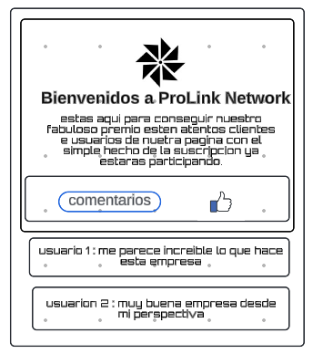
Autor | ronald felipe benavides bastidas

